F02.CFG-Paths
 |  | VVSS, Info Romana, 2025-2026

F02. consumul ingredientelor din stoc pentru o rețetă, dacă există cantitate suficientă; în caz contrar se aruncă excepție.

F02. Covered source code |  |  | F02. Control Flow Graph (CFG) | F02. Cyclomatic Complexity (CC)

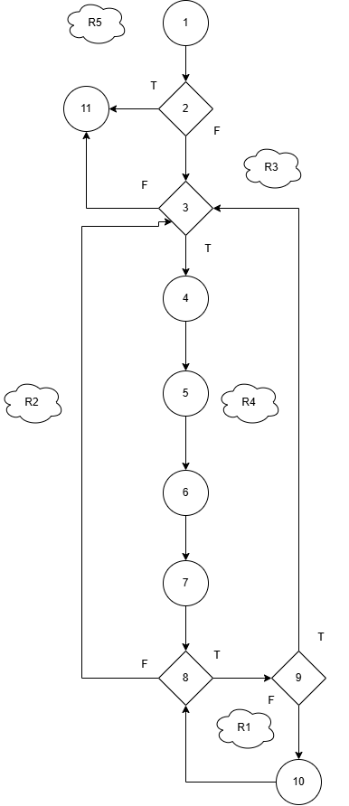
Line No. | Source code |  | Se va insera CFG asociat codului sursa testat (poza, diagrama, etc.). | CC1 = No. of regions = |  | 5
Req02_L01 | if (!areSuficient(reteta)) |  |  | CC2 = Edges - Nodes + 2 = |  | 5
Req02_L02 | throw new IllegalStateException(...) |  |  | CC3 = No. of Conditions + 1 = |  | 5
Req02_L03 | for (IngredientReteta e : reteta.getIngrediente())
Req02_L04 | Ingredient ingredient = e.getIngredient()
Req02_L05 | double necesar = e.getCantitate() |  |  | F02. Individual Paths
Req02_L06 | List<Stoc> ingredienteStoc = …
Req02_L07 | double ramas = necesar |  |  | Path No. | Path
Req02_L08 | for (Stoc s : ingredienteStoc) |  |  | F02_P01 | 1 - 2(T) - 11
Req02_L09 | if (ramas <= 0) break |  |  | F02_P02 | 1 - 2(F) - 3(F) - 11
Req02_L10 | double deScazut = Math.min(...) |  |  | F02_P03 | 1 - 2(F) - 3(T) - 4 - 5 - 6 - 7 - 8(T) - 9(F) - 10 - 8(F) - 3(F) - 11
Req02_L11 | s.setCantitate(...) |  |  | F02_P04 | 1 - 2(F) - 3(T) - 4 - 5 - 6 - 7 - 8(T) - 9(F) - 10 - 8(T) - 9(T) - 3(F) - 11
Req02_L12 | ramas -= deScazut |  |  | F02_P05 | 1 - 2(F) - 3(T) - 4 - 5 - 6 - 7 - 8(T) - 9(F) - 10 - 8(F) - 3(T) - 4 - 5 - 6 - 7 - 8(T) - 9(F) - 10 - 8(F) - 3(F) - 11
Req02_L13 | stocRepo.update(s)

